профнастил черепица

 |  |  | г. Алушта
 |  |  | ул. Виноградная, 11
 |  |  | отдел продаж:

 |  |  |  | время работы:
 |  |  | пн-пт 8:00-17:00, сб 9:00-15:00, вс-выходной
Прайс-лист на металл заводов: НЛМК, СеверСталь, ММК |  |  |  |  | 2023-11-30

п/п | продукция | ед. изм. | толщина | покрытие | Розничня цена | Оптовая цена
Прокат с антиконденсатным покрытием |  |  |  |  | цена | цена
1 | Под заказ, срок 7-10 дней | м.кв. |  | Dripstop | 270 | 232
Металлочерепица "Супер-Монтеррей" |  |  |  |  | цена | цена
 | 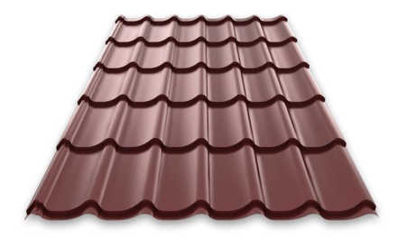
1 |  | м.кв. | 0,45 мм | полиэстер | 821 | 706
2 |  | м.кв. | 0,5 мм | полиэстер | 892 | 767
3 | рабочая ширина- 1,06 м | м.кв. | 0,45 мм | матовый | 911 | 783
4 | габаритная ширина- 1,13 м | м.кв. | 0,5 мм | матовый | 986 | 848
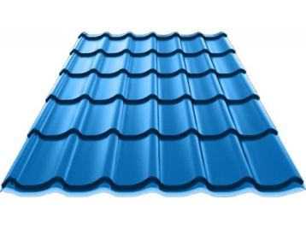
Металлочерепица "Классика" |  |  |  |  | цена | цена
1 |  | м.кв. | 0,4 мм | полиэстер | 746 | 642
2 |  | м.кв. | 0,45 мм | полиэстер | 762 | 655
3 |  | м.кв. | 0,5 мм | полиэстер | 830 | 714
4 | рабочая ширина- 1,14 м | м.кв. | 0,45 мм | матовый | 847 | 728
5 | габаритная ширина- 1,21 м | м.кв. | 0,5 мм | матовый | 917 | 789
Металлочерепица "Модерн" |  |  |  |  | цена | цена
1 |  | м.кв. | 0,4 мм | полиэстер | 746 | 642
2 |  | м.кв. | 0,45 мм | полиэстер | 762 | 655
3 |  | м.кв. | 0,5 мм | полиэстер | 830 | 714
4 | рабочая ширина- 1,12 м | м.кв. | 0,45 мм | матовый | 847 | 728
5 | габаритная ширина- 1,20 м | м.кв. | 0,5 мм | матовый | 917 | 789
Металлочерепица "Финнера" |  |  |  |  | цена | цена
1 | 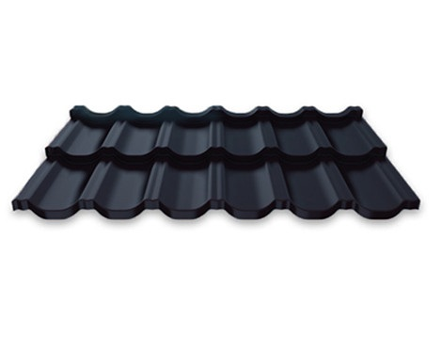 | м.кв. | 0,4 мм | полиэстер | 746 | 642
2 |  | м.кв. | 0,45 мм | полиэстер | 762 | 655
3 |  | м.кв. | 0,5 мм | полиэстер | 830 | 714
4 | рабочая ширина- 1,14 м | м.кв. | 0,45 мм | матовый | 847 | 728
5 | габаритная ширина- 1,20 м | м.кв. | 0,5 мм | матовый | 917 | 789
Металлочерепица "Каскад" под заказ(+доставка 4500 руб/тонна) |  |  |  |  | цена | цена
1 | 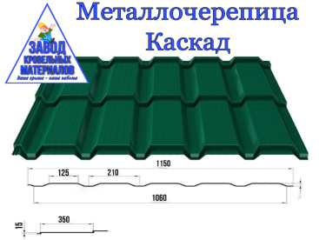 | м.кв. | 0,4 мм | полиэстер | 779 | 670
2 |  | м.кв. | 0,45 мм | полиэстер | 900 | 774
3 |  | м.кв. | 0,5 мм | полиэстер | 975 | 838
4 | рабочая ширина- 1,06 м | м.кв. | 0,45 мм | матовый | 1063 | 914
5 | габаритная ширина- 1,15м | м.кв. | 0,5 мм | матовый | 1242 | 1068
Профнастил ПС-07, ПС-08
1 | Стеновой (заборный) | м.кв. | 0,30 мм | цинк | 495 | 426
2 |  | м.кв. | 0,35 мм | цинк | 518 | 445
3 |  | м.кв. | 0,4 мм | цинк | 547 | 471
4 | 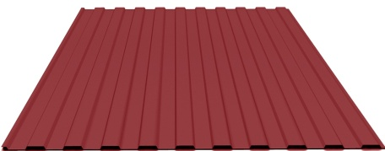 | м.кв. | 0,45 мм | цинк | 581 | 500
5 |  | м.кв. | 0,45 мм | цинк двусторонний | 662 | 569
6 |  | м.кв. | 0,5 мм | цинк | 627 | 539
7 |  | м.кв. | 0,55мм | цинк | 759 | 653
8 |  | м.кв. | 0,65 мм | цинк | 772 | 664
9 |  | м.кв. | 0,7 мм | цинк | 923 | 794
10 |  | м.кв. | 0,3 мм | полиэстер | 642 | 552
11 |  | м.кв. | 0,32 мм | полиэстер | 651 | 560
12 |  | м.кв. | 0,35мм | полиэстер | 669 | 575
13 |  | м.кв. | 0,4 мм | полиэстер | 686 | 590
14 |  | м.кв. | 0,45 мм | полиэстер | 720 | 619
15 |  | м.кв. | 0,45 мм | полиэстер двусторонний | 809 | 696
16 | рабочая ширина- 1,18 м | м.кв. | 0,5 мм | полиэстер | 761 | 655
17 |  | м.кв. | 0,65 мм | полиэстер | 967 | 831
18 | габаритная ширина- 1,21 м | м.кв. | 0,7 мм | полиэстер | 1135 | 976
19 |  | м.кв. | 0,4 мм | принтек | 959 | 825
20 |  | м.кв. | 0,3 мм | темн дер 3д | 902 | 776
21 |  | м.кв. | 0,4 мм | античный дуб | 1269 | 1091
22 |  | м.кв. | 0,45 мм | матовый | 776 | 667
23 |  | м.кв. | 0,5 мм | матовый | 833 | 717
Профнастил ПС-13 "Барьер" (прямой)
1 |  | м.кв. | 0,35 мм | цинк | 554 | 476
2 |  | м.кв. | 0,4 мм | цинк | 589 | 507
3 | 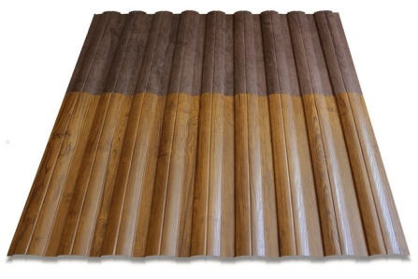 | м.кв. | 0,45 мм | цинк | 613 | 527
4 |  | м.кв. | 0,45 мм | цинк двусторонний | 690 | 594
5 |  | м.кв. | 0,5 мм | цинк | 654 | 562
6 |  | м.кв. | 0,65 мм | цинк | 754 | 649
7 |  | м.кв. | 0,7 мм | цинк | 958 | 824
8 |  | м.кв. | 0,35мм | полиэстер | 711 | 611
9 |  | м.кв. | 0,4 мм | полиэстер | 728 | 626
10 |  | м.кв. | 0,45 мм | полиэстер | 754 | 649
11 |  | м.кв. | 0,45 мм | полиэстер двусторонний | 842 | 724
12 | рабочая ширина- 1,11 м | м.кв. | 0,5 мм | полиэстер | 822 | 707
13 |  | м.кв. | 0,65 мм | полиэстер | 940 | 808
14 | габаритная ширина- 1,14 м | м.кв. | 0,7 мм | полиэстер | 1080 | 929
15 |  | м.кв. | 0,4 мм | принтек | 984 | 846
16 |  | м.кв. | 0,3 мм | принтек темн дер | 937 | 805
17 |  | м.кв. | 0,4 мм | античный дуб | 1286 | 1106
18 |  | м.кв. | 0,45 мм | матовый | 839 | 721
19 |  | м.кв. | 0,5 мм | матовый | 902 | 776
Профнастил ПС-13 "Барьер" (фигурный)
1 |  | м.кв. | 0,35 мм | цинк | 577 | 496
2 |  | м.кв. | 0,4 мм | цинк | 612 | 526
3 |  | м.кв. | 0,45 мм | цинк | 636 | 547
4 |  | м.кв. | 0,45 мм | цинк двусторонний | 713 | 613
5 |  | м.кв. | 0,5 мм | цинк | 677 | 582
6 |  | м.кв. | 0,65 мм | цинк | 777 | 668
7 |  | м.кв. | 0,7 мм | цинк | 981 | 844
8 |  | м.кв. | 0,35мм | полиэстер | 734 | 631
9 |  | м.кв. | 0,4 мм | полиэстер | 752 | 647
10 |  | м.кв. | 0,45 мм | полиэстер | 778 | 669
11 |  | м.кв. | 0,45 мм | полиэстер двусторонний | 865 | 744
12 | рабочая ширина- 1,11 м | м.кв. | 0,5 мм | полиэстер | 845 | 727
13 |  | м.кв. | 0,65 мм | полиэстер | 963 | 829
14 | габаритная ширина- 1,14 м | м.кв. | 0,7 мм | полиэстер | 1103 | 949
15 |  | м.кв. | 0,4 мм | принтек | 1006 | 866
16 |  | м.кв. | 0,3 мм | принтек темн дер | 959 | 825
17 |  | м.кв. | 0,4 мм | античный дуб | 1308 | 1125
18 |  | м.кв. | 0,45 мм | матовый | 862 | 741
19 |  | м.кв. | 0,5 мм | матовый | 926 | 796
Профнастил ПК-20
1 | Кровельный, Стеновой (обратнокатанный) | м.кв. | 0,35 мм | цинк | 556 | 478
2 |  | м.кв. | 0,4 мм | цинк | 568 | 488
3 |  | м.кв. | 0,45 мм | цинк | 607 | 522
4 |  | м.кв. | 0,45 мм | цинк двусторонний | 668 | 575
5 |  | м.кв. | 0,5 мм | цинк | 647 | 556
6 |  | м.кв. | 0.55 | цинк | 773 | 665
7 |  | м.кв. | 0,65 мм | цинк | 798 | 686
8 |  | м.кв. | 0,7 мм | цинк | 969 | 834
9 |  | м.кв. | 0,32 мм | полиэстер | 662 | 569
10 |  | м.кв. | 0,35мм | полиэстер | 689 | 592
11 |  | м.кв. | 0,4 мм | полиэстер | 713 | 613
12 |  | м.кв. | 0,45 мм | полиэстер | 748 | 644
13 |  | м.кв. | 0,45 мм | полиэстер двусторонний | 836 | 719
14 |  | м.кв. | 0,5 мм | полиэстер | 816 | 702
15 |  | м.кв. | 0,65 мм | полиэстер | 988 | 850
16 | рабочая ширина- 1,10 м | м.кв. | 0,7 мм | полиэстер | 1100 | 946
17 | габаритная ширина-1,15 м | м.кв. | 0,4 мм | принтек | 996 | 856
18 |  | м.кв. | 0,4 мм | античный дуб | 1298 | 1116
19 |  | м.кв. | 0,45 мм | матовый | 833 | 717
20 |  | м.кв. | 0,5 мм | матовый | 896 | 771
Профнастил ПК-21 под заказ (+ доставка 4500 руб/тонна)
1 | Кровельный | м.кв. | 0,35 мм | цинк | 549 | 472
2 |  | м.кв. | 0,4 мм | цинк | 552 | 475
3 |  | м.кв. | 0,45 мм | цинк | 635 | 546
4 |  | м.кв. | 0,5 мм | цинк | 730 | 627
5 |  | м.кв. | 0,65 мм | цинк | 888 | 764
6 |  | м.кв. | 0,7 мм | цинк | 897 | 772
7 |  | м.кв. | 0,35 мм | полиэстер | 623 | 536
8 |  | м.кв. | 0,4 мм | полиэстер | 721 | 620
9 |  | м.кв. | 0,45 мм | полиэстер | 857 | 737
10 |  | м.кв. | 0,5 мм | полиэстер | 932 | 801
11 |  | м.кв. | 0,7 мм | полиэстер | 1210 | 1040
12 | рабочая ширина- 1,0 м | м.кв. | 0,45 мм | матовый | 934 | 804
13 | габаритная ширина- 1,06 м | м.кв. | 0,5 мм | матовый | 1081 | 930
Профнастил ПК-35
1 | Кровельный | м.кв. | 0,4 мм | цинк | 601 | 516
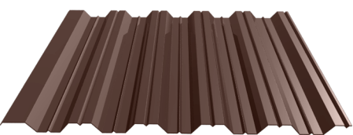
2 |  | м.кв. | 0,45 мм | цинк | 640 | 551
3 |  | м.кв. | 0,45 мм | цинк двусторонний | 748 | 643
4 |  | м.кв. | 0,5 мм | цинк | 687 | 591
5 |  | м.кв. | 0,55 мм | цинк | 822 | 707
6 |  | м.кв. | 0,65 мм | цинк | 845 | 726
7 |  | м.кв. | 0,7 мм | цинк | 1033 | 888
8 |  | м.кв. | 0,4 мм | полиэстер | 754 | 649
9 |  | м.кв. | 0,45 мм | полиэстер | 788 | 678
10 |  | м.кв. | 0,5 мм | полиэстер | 857 | 737
11 |  | м.кв. | 0,65 мм | полиэстер | 1044 | 898
12 |  | м.кв. | 0,7 мм | полиэстер | 1155 | 993
13 | рабочая ширина- 1,00 м | м.кв. | 0,45 мм | матовый | 875 | 752
14 | габаритная ширина- 1,08 м | м.кв. | 0,5 мм | матовый | 937 | 806
Профнастил ПК-40
1 | Кровельный
2 | Стеновой (несущий) | м.кв. | 0,4 мм | цинк | 613 | 527
3 | 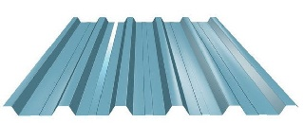 | м.кв. | 0,45 мм | цинк | 654 | 562
4 |  | м.кв. | 0,45 мм | цинк двусторонний | 755 | 649
5 |  | м.кв. | 0,5 мм | цинк | 699 | 601
6 |  | м.кв. | 0,55 мм | цинк | 834 | 718
7 |  | м.кв. | 0,65 мм | цинк | 857 | 737
8 |  | м.кв. | 0,7 мм | цинк | 1052 | 905
9 |  | м.кв. |  |  | 0 | 0
10 |  | м.кв. | 0,4 мм | полиэстер | 768 | 661
11 |  | м.кв. | 0,45 мм | полиэстер | 802 | 690
12 |  | м.кв. | 0,5 мм | полиэстер | 877 | 754
13 |  | м.кв. | 0,65 мм | полиэстер | 1071 | 921
14 |  | м.кв. | 0,7 мм | полиэстер | 1176 | 1012
15 | рабочая ширина-1,00 м | м.кв. | 0,45 мм | матовый | 887 | 763
16 | габаритная ширина-1,06 м | м.кв. | 0,5 мм | матовый | 956 | 822
Профнастил ПК-(НС)60
1 | Кровельный | м.кв. | 0,45 мм | цинк | 719 | 618
2 |  | м.кв. | 0,45 мм | цинк двусторонний | 821 | 706
3 | Стеновой (несущий) | м.кв. | 0,5 мм | цинк | 772 | 664
4 |  | м.кв. | 0,55 мм | цинк | 925 | 796
5 | 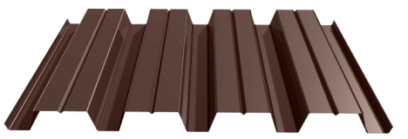 | м.кв. | 0,65 мм | цинк | 943 | 811
6 |  | м.кв. | 0,7 мм | цинк | 1139 | 979
7 |  | м.кв. | 0,45 мм | полиэстер | 884 | 760
8 |  | м.кв. | 0,5 мм | полиэстер | 962 | 828
9 |  | м.кв. | 0,65 мм | полиэстер | 1156 | 995
10 |  | м.кв. | 0,7 мм | полиэстер | 1291 | 1110
11 | рабочая ширина- 0,92 м | м.кв. | 0,45 мм | матовый | 979 | 842
12 | габаритная ширина- 0,98м | м.кв. | 0,5 мм | матовый | 1048 | 901
Профнастил ПК-(НС)75 под заказ (+ доставка 4500 руб/тонна)
1 | Кровельный
2 | Стеновой (несущий) | м.кв. | 0,5 мм | цинк | 1025 | 882
3 | 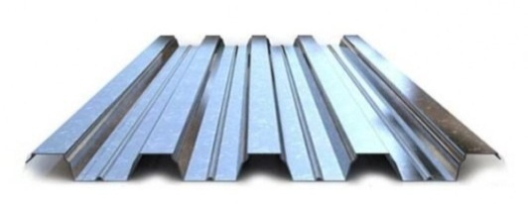 | м.кв. | 0,65 мм | цинк | 1247 | 1073
4 |  | м.кв. | 0,7 мм | цинк | 1349 | 1160
5 |  |  |  |  | 0 | 0
6 |  | м.кв. | 0,5 мм | полиэстер | 1417 | 1219
7 |  | м.кв. | 0,7 мм | полиэстер | 1877 | 1614
 | рабочая ширина- 0,76 м |  |  |  |  | 0
 | габаритная ширина- 0,81м |  |  |  |  | 0
Профнастил ПК-(НС)114 под заказ (+ доставка 4500 руб/тонна)
1 | Кровельный
2 | Стеновой (несущий) | м.кв. | 0,5 мм | цинк | 1298 | 1116
3 |  | м.кв. | 0,65 мм | цинк | 1578 | 1357
4 |  | м.кв. | 0,7 мм | цинк | 1710 | 1471
5 |  | м.кв. |  |  | 0 | 0
6 |  | м.кв. | 0,65 мм | полиэстер | 1998 | 1718
7 |  | м.кв. | 0,7 мм | полиэстер | 2251 | 1936
8 | рабочая ширина- 0,62 м | м.кв.
9 | габаритная ширина- 0,64 м | м.кв.
10 |  | м.кв.

